DCF model
Période d'escompte (levée fin mars) | 0.75 | 1.75 | 2.75 | 3.75 | 4.75 | 5.75 | 6.75 | 7.75 | 8.75 | 9.75
Année | 2021 | 2022 | 2023 | 2024 | 2025 | 2026 | 2027 | 2028 | 2029 | 2030 | normatif
Free Cash Flow | -350,368 | -494,792 | -548,757 | -31,060 | -366,054 | 32,340 | 638,319 | 2,148,959 | 4,150,080 | 4,809,410 | 4,857,504
FCF actualisé | -310,057 | -372,018 | -350,546 | -16,857 | -168,794 | 12,670 | 212,470 | 607,730 | 997,154 | 981,796
Somme FCFa | 1,593,548
Terminal value | 29,086,852
Terminal value actualisée | 5,937,809
Valeur de l'entreprise | 7,531,357 |  |  |  |  | WACC | 17.70% | Voir rapport de Valorisation de M Alain Kaiser
Désendettement net | 24,737 |  |  |  |  | g | 1%
Valorisation post-money | 7,556,094
Valorisation pré-money | 6,056,094
% offert à souscription | 19.85%

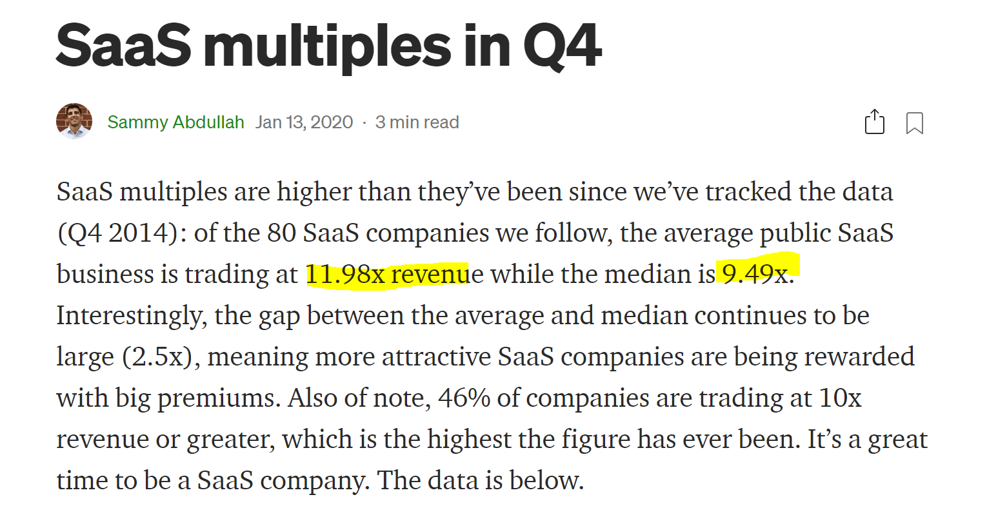
 |  |  |  |  | Source : https://blossomstreetventures.medium.com/saas-multiples-in-q4-95855c64d69d

